Название 1-3
Урок 1 часть 1 |  | Механизмы пространства имен linux namespaces и «запуск контейнера» без использования Docker |  | Специальные файловые системы |  | На диске таких файлов нет, это всего лишь особая структура в оперативной памяти. То есть ядро Linux специально формирует информацию о себе в виде файлов, чтобы мы могли их просмотреть
На курсе вы изучите |  |  |  | /dev — устройства | 00 19 00 Блочные устройства: например жесткий диск (он может записать информацию с объемом не менее 512 байт). Если файл весит меньше минимального значения, то ему все равно будет присвоено 512 байт. | Находится информация об устройствах Устройства бывают двух типов: блочные и символьные /dev/sda – это специальный файл, который отображается на наш первый диск в системе.
 |  | 1 Механизмы контейнеризации – как устроена контейнеризация «под капотом» и для чего это нужно 2 Docker: Dockerfile, Docker Compose, Docker Swarm. 3 Когда стоит использовать Docker, а когда Kubernetes |  | /proc — процессы и состояние ОС |  | Cпециальные файлы текущего состояния системы и информацию о процессах. /proc/cpuinfo — процессор /proc/version — версия ОС
Файловая система ОС Linux: типы файлов |  |  |  | /sys — информация о системе |  | Информация от ядра касательно настроек и различных устройств
 | См правее сноску из конспекта по Линукс | 1 Обычные файлы Символьные и двоичные файлы 2 Каталоги/Директории Список ссылок на файлы либо другие каталоги 3 Символьные ссылки Ссылки на другие файлы и каталоги по имени 4 Блочные устройства Интерфейсы, предназначенные для взаимодействия с аппаратной составляющей 5 Сокеты и каналы Интерфейсы для взаимодействия с программной составляющей ОС | 00 04 24 | /run — временные файлы состояния |  | Текущее состояние запущенных процессов: лог-файлы, сокеты итд
Файловая система Linux: структура
 |  | 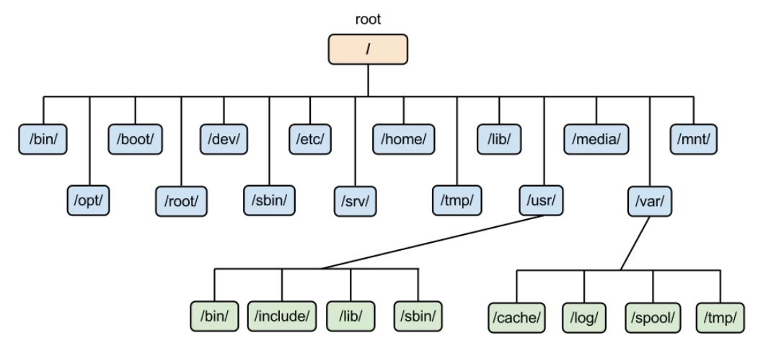 | 00 05 21
/ | 0 ряд | root каталог. Содержит в себе всю иерархию системы;
/bin | 1 ряд | здесь находятся двоичные исполняемые файлы. Версия лекции: здесь находятся исполняемые файлы самых необходимых утилит. Важно! /bin может быть символьной ссылкой на usr/bin Основные общие команды, хранящиеся отдельно от других программ в системе (прим.: pwd, ls, cat, ps);
/boot | 1 ряд | тут расположены файлы, используемые для загрузки системы (образ initrd, ядро vmlinuz);
/dev | 1 ряд | в данной директории располагаются файлы устройств (драйверов) [блочных устройств]. Версия конспекта: содержит в себе блочные и символьные файлы устройств (диски, терминалы, клавиатуры, принтеры и так далее). С помощью этих файлов можно взаимодействовать с устройствами. К примеру, если это жесткий диск, можно подключить его к файловой системе. В файл принтера же можно написать напрямую и отправить задание на печать; Также содержит файлы для клавиатуры итп (в целом все устройства, напрямую подключенных компьютеру)
/etc | 1 ряд | в этой директории находятся конфигурационные файлы системы и прикладных программ. Эти файлы позволяют настраивать системы, сервисы, скрипты системных демонов; | 00 06 30
/home | 1 ряд | каталог, аналогичный каталогу Users в Windows. Содержит домашние каталоги учетных записей пользователей (кроме root). При создании нового пользователя здесь создается одноименный каталог с аналогичным именем и хранит личные файлы этого пользователя; Версия лекции: также здесь хранятся конфигурационные файлы командной оболочки (например bashrc, bashprofile) | 00 06 37
/lib | 1 ряд | содержит системные библиотеки, с которыми работают программы и модули ядра; Версия лекции: содержит в себе файлы библиотек, необходимых для работы утилит, системного и прикладного ПО. Также может быть символьной ссылкой на /usr/bin. | 00 06 58
/lost+found | 1 ряд | содержит файлы, восстановленные после сбоя работы системы. Система проведет проверку после сбоя и найденные файлы можно будет посмотреть в данном каталоге;
/media | 1 ряд | точка монтирования внешних носителей. Например, когда вы вставляете диск в дисковод, он будет автоматически смонтирован в директорию /media/cdrom;
/mnt | 1 ряд | точка временного монтирования. Файловые системы подключаемых устройств обычно монтируются в этот каталог для временного использования; Флешки, cd-rom… | 00 07 18
/opt | 2 ряд | тут расположены дополнительные (необязательные) приложения. Такие программы обычно не подчиняются принятой иерархии и хранят свои файлы в одном подкаталоге (бинарные, библиотеки, конфигурации); Версия конспекта: каталог для различного рода дополнительных программ (проприетарных драйверов, агентов мониторинга и др.).
/proc | 2 ряд | содержит файлы, хранящие информацию о запущенных процессах и о состоянии ядра ОС; Версия конспекта: (context процесса) одна из важнейших директорий, содержащая в себе сущности-ссылки на файлы, содержащиеся в оперативной памяти, в которых содержится информация о выполняемых в системе процессах.
/root | 2 ряд | директория, которая содержит файлы и личные настройки суперпользователя; Версия лекции: домашний каталог суперпользователя
/run | 2 ряд | содержит файлы состояния приложений. Например, PID-файлы или UNIX-сокеты;
/sbin | 2 ряд | аналогично /bin содержит бинарные файлы. Утилиты нужны для настройки и администрирования системы суперпользователем; Версия конспекта: содержит набор файлов системных утилит, которые необходимы для загрузки ядра ОС, резервного копирования и восстановления системы. Также может быть символьной ссылкой на /usr/sbin. | 00 08 11
/srv | 2 ряд | содержит файлы сервисов, предоставляемых сервером (прим. FTP или Apache HTTP);
/sys | 2 ряд | содержит данные непосредственно о системе. Тут можно узнать информацию о ядре, драйверах и устройствах; Версия конспекта: виртуальная файловая система sysfs, которая содержит информацию об аппаратном обеспечении (ЦПУ, ОЗУ, дисках, сетевых устройствах), драйверах, ядре системы и др.
/tmp | 2 ряд | содержит временные файлы. Данные файлы доступны всем пользователям на чтение и запись. Стоит отметить, что данный каталог очищается при перезагрузке;
/usr | 2 ряд | содержит пользовательские приложения и утилиты второго уровня, используемые пользователями, а не системой. Содержимое доступно только для чтения (кроме root). Каталог имеет вторичную иерархию и похож на корневой;
/var | 2 ряд | содержит переменные файлы. Имеет подкаталоги, отвечающие за отдельные переменные. Например, логи будут храниться в /var/log, кэш в /var/cache, очереди заданий в /var/spool/ и так далее.
chroot |  | Версия докер 0 (добавлен в 1979 году для обеспечение изоляции программной оболочки и предоставление механизма для тестирования тех или иных компонентов системы)
Важно! Для выполнения chroot требуются права sudo | 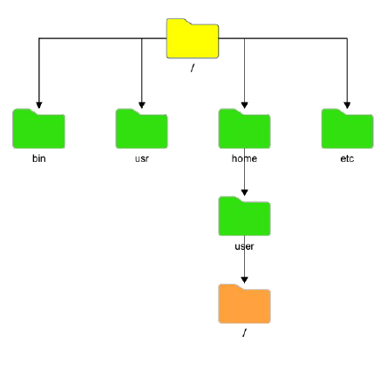 | изменение корневого каталога системы для запущенного процесса и всех его дочерних процессов. Все что будет находиться внутри нового / будет изолировано от остальной файловой системы. Внутри нового пользовательского корня существуют свои файлы и дочерние программы (которые будут работать исключительно с файловой системой дочернего /)
 |  | 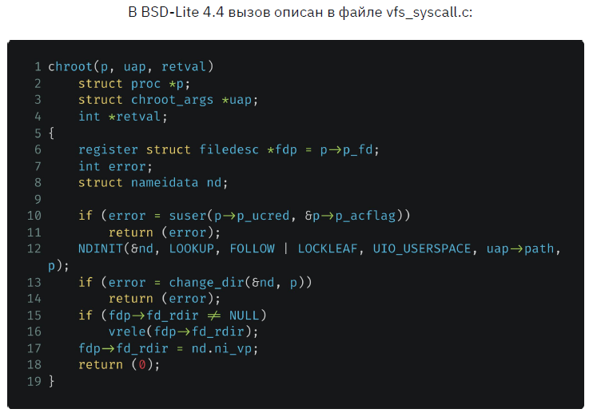 | 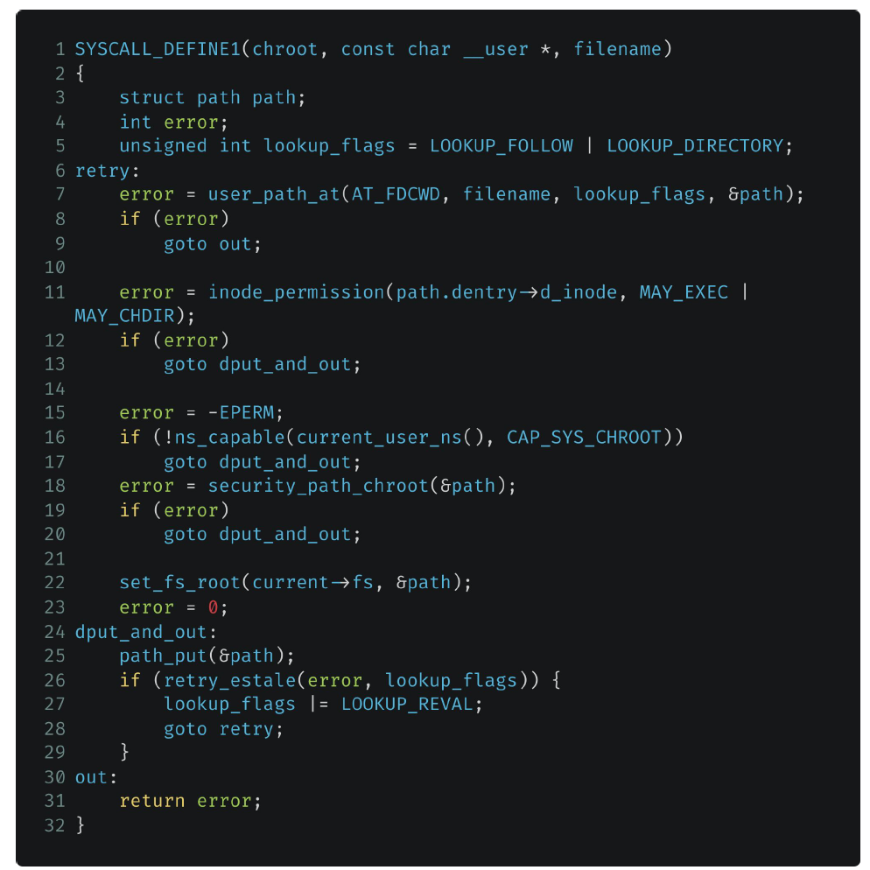 Реализация вызова в ядре Linux Здесь происходит переопределение корневой папки на заданное пользователем местоположение в файловой системе
Практика | Изоляция 1 chroot | Команда | 00 13 30
mkdir GB chroot GB /bin/bash | шаг 1 | содержит два аргумента (папка, которую хотим сделать корневой; командный интерпретатор bash) Вывод результата: failed, так как корневая директория попыталась запуститься, но не нашла файлы утилиты командной оболчки. Поэтому перед тем как запускать chroot необходимо создать копию утилиты bash в каталоге, которые будет запускать chroot)
mkdir GB/bin cp /bin/bash GB/bin chroot GB /bin/bash | шаг 2 | Вывод результата: failed, так как кроме копирования самой утилиты bash, необходимо также скопировать зависимости этой утилиты (то есть библиотеки, которые используется данная утилита для своей работы)
ldd <название утилиты> |  | показать все зависимости (библиотеки - аналог import в python, которые использует программа)
ldd /bin/bash mkdir GB/lib mkdir GB/lib64 cp /lib/x86… cp /lib/x86… cp /lib64/ld-linux… | шаг 3 | Копируем библиотеки bash
chroot GB /bin/bash | шаг 4 | Success! | 00 18 30
whereis ls ldd ls | Команды для поиска утилит и библиотек | Однако существует большое неудобство и недостаток chroot, так как необходимо скопировать все исполняемые файлы вместе с динамическими библиотеками, что трудозатратно и занимает много места на жестком диске | Пример с копированием ls
Механизм пространства имен |  | Для чего вообще необходимо разграничение процессов? Безопасность и независимость! | 00 20 10
cat /proc/sys/kernel/pid_max | Команда выведет максимально возможное количество процессов, которое может быть запущено на операционной системе. Если мы имеем ОС 64 битную, то это число будет равно 2 в 22 степени = 4194304 | Пространство имен (от англ. namespaces) - это абстракция в системе Linux, в которой находятся системные ресурсы. Тип ресурса зависит от типа пространства имен. Пространства имен - не какая-то дополнительная функция, которую можно установить или просто обойтись без нее. Эта сущность изначально предоставляется самим ядром ОС Linux и является необходимым компонентом, принимающим участие в процедуре запуска любого процесса в системе. В любой момент времени любой процесс может принадлежать только одному пространству имен каждого типа. Также namespace - это механизм, обеспечивающий изоляцию процессов друг от друга в UNIX-системах. Реализация данного механизма была начата с версии ядра 2.4.19 и продолжается по сей день.
 | Любое пространство имен имеет понятие "квоты". Под квотой понимается определенный лимит ресурсов, выделяемых под определенный процесс или другой namespace. Квота - количественные ограничения на что-либо. | 1 PID Изоляция идентификатора процессов 2 Network Сетевая изоляция (сеть, порты, стеки и т.д.) 3 User Изоляция пользователей и групп 4 Mount Переопределение точек монтирования 5 IPC (Inter Process Communication) Изоляция межпроцессного взаимодействия (в т.ч. очереди POSIX) 6 UTS Изоляция имени хоста и доменного имени
PID: изолируем идентификаторы процессов |  | Дерево процессов
 |  | Дерево процессов - иерархическая структура, подобная дереву каталогов файловой системы. Исторически была поддержка лишь одного древа процессов так как при создании ядра и системы в целом не было необходимости делить его: как минимум, не позволяли аппаратные мощности, да и программного обоснования этому также не было.
 |  | Однако, с появлением механизма пространства имен появилась возможность поддержки нескольких деревьев процесса, которые полностью были бы изолированы друг от друга. Как вы знаете, при загрузке Linux сначала запускается процесс с PID (идентификационный номер), равный 1. Он является корневым процессом системы и запускает остальные службы и процессы. Механизм пространства имен позволяет создавать отдельные ветвления в дереве с собственным (независимым) PID (который равен 1). Процессы, создающие такие ответвления являются частью основного древа процессов, однако, дочерний процесс в новом дереве будет корневым. Важно отметить, что процессы нового дерева никак не могут взаимодействовать с родительским процессом и, следовательно, с основным деревом.
 | 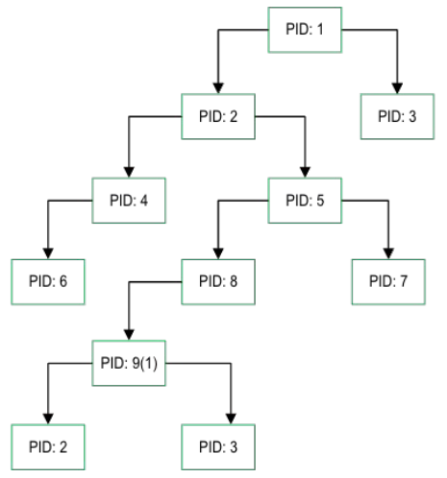 | Утрированное (преувеличенное) изображение дерева процессов. Однако логика остается такой, что процессы действительно имеют иерархию. Существует возможность создания поддеревьев, полностью изолированных друг от друга и от корневого дерева в частности Важно! При запуске ОС в начале создается процесс PID 1, от которого наследуются все остальные процессы. Если сделать kill -s 9 1, то ОС выключится | 00 29 00
Дочернее дерево процесса
 |  | 1 Процессы поддерева никак не могут взаимодействовать с процессами родительского дерева 2 Процессы поддерева PID 1 будет корневым для поддерева и дочерним для дерева родителя | 00 29 30
ps |  | команда выводит моментальный список процессов
top |  | команда выводит список всех процессов в реальном времени (ctrl+c - остановить утилиту)
 |  | Когда мы захоим в docker, внутрь контейнера, то видим лишь одну оболочку bash. Поэтому имеет смысл изолировать bash для создания изолированной среды | Семинар 1:00:00
NET: сетевая изоляция |  | Loopback интерфейс
 | 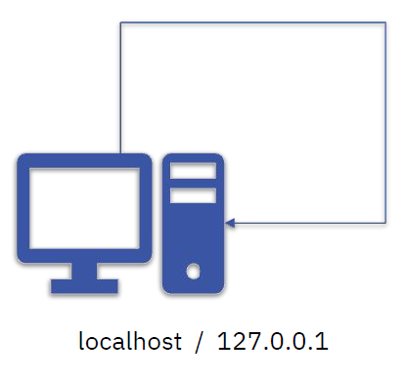 | Адрес возвратной петли 1 Он же - localhost 2 Он же - 127.0.0.1 - Это канал коммутации с одной конечной точкой - Все сообщения отправляемые на интерфейс, читаются этим же интерфейсом
MOUNT: изолируем файловую систему |  | namespace (MOUNT)
 |  | В данном случае, для изоляции ФС будет использован уже известный нам системный вызов clone(), но с флагом CLONE_NEWNS. Clone(child_fn, child_stack+1048576, CLONE_NEWPID | CLONE_NEWNET | CLONE_NEWNS | SIGCHLD, NULL)

Семинар 1 |  | chroot (смена корневой директории. Создается директория, изолированная от остальной ОС. Приходится копировать все необходимые приложения вручную. Использует только одну версию ОС - версию хостовой ОС) unshare (запуск изолированного пространства с выбранным приложением, которому назначается pid 1. Позволяет выбирать как параметры будет изолированы, а какие нет)
docker |  | Контейнер в рамках одной ОС
docker swarm |  | Позволяет построить распределенную докеризированную систему 1 сервер стоит во Франции 2 сервер стоит в Японии docker swarm позволяет объединить эти контейнеры, чтобы запрос шел из Японии в Японию (между разными серверами в рамках странцы), из Франции во Францию (между разными серверами в рамках странцы)
kubernetis |  | Позволяет построить распределенную докеризированную систему, которая может объединять такую систему в одно целое. В таком случае kubernetis управляет docker swarm в разных странах, строя взаимодействие на международном уровне
Namespaces | Изоляция 2
echo $$ |  | вывести pid текущего процесса (по умолчанию это bash терминал) | Семинар 1:05:00
ls -l /proc/$$/ns |  | посмотреть содержимое папки proc (здесь указаны namespaces для выбранного pid = $$) | Пояснение: Когда запускается новый процесс, для этого процесса создается новая директория в /proc/<PID>/ns. Когда создается процесс, изолированный от ОС, для этого процесса также создается отдельный /proc/<PID>/ns, однако часть параметров изоляции (не включенных в изоляцию) создаются в виде виртуальных копий, ссылающихся на родительский процесс в ОС. Если вносить изменения в эти виртуальные параметры, то они будут имплементированы и в ОС. Однако даже если использовать максимальное количество параметров для изоляции, контекст (/proc/<PID>/ns) все равно будет иметь связь с родительским процессом в ОС (это является небезопасным)
/bin/bash | Эксперимент | запуск какой-то программы (в данном случае bash)
echo $$ |  | pid этого процесса будет отличаться от выведенного pid ранее.
ls -l /proc/$$/ns |  | однако ns останется без именений, так как он наследуется от родительского процесса
Изоляция сети | Эксперимент
ip netns add testns123 |  | создание сетевого контейнера | Семинар 01 07 00
ip netns list |  | вывести список всех сетевых контейнеров
ip netns exec testns123 bash | внутри сетевого контейнера | запустить контейнер с использованием bash и войти в него (при этом терминал не покажет, что мы зашли внутрь контейнера)
ip a | внутри сетевого контейнера | покажет, что мы находимся внутри сетевого контейнера
ip link add veth0 type veth peer name veth1 |  | создать две виртуальные сетевые карты (они будут слинкованы друг с другом)
ip link delete veth0 ip link delete veth1
ip link set veth1 netns testns123 |  | устанавливаем сетевую карту veth1 в контейнер testns123
ip addr add 10.0.0.1/24 dev veth0 |  | назначаем ip сетевой карте veth0 в основной системе ОС
ip link set dev veth0 up |  | стартуем сетевой интерфейс (переводим в up)
ip addr add 10.0.0.2/24 dev veth1 | внутри сетевого контейнера | повторяем тоже самое в контейнере
ip link set dev veth1 up | внутри сетевого контейнера | повторяем тоже самое в контейнере
ping 10.0.0.1 | внутри сетевого контейнера
Изоляция PID | Эксперимент
unshare --pid /bin/bash | внутри pid контейнера | запустить bash в изоляции от ОС | Пояснение: в отличии от chroot в данном случае мы изолируем bash, однако имеем доступ ко всем его командам, так как остальная часть ОС остается неизолированной и доступной для нас (виртуально доступной). Это удобнее чем копирование всех скриптов в chroot, однако менее безопасно
exit |  | выйти из pid контейнера
unshare --pid --net --fork --mount-proc /bin/bash |  | запустить bash в изоляции от ОС (изолированы pid net fork mount) | Пояснение: в данном случае мы изолировали практически максимум параметров, практически как docker
 |  | Общее пояснение - итог: в отличии от Docker, unshare осуществляет прямую изоляцию процессов. Docker больше как виртуальная машина, так как требует установки базового образа - ubuntu и тп

Урок 2 часть 1 |  | LXC контейнеры (приложение для управления сgroups c изоляцией от ОС по средством создания отдельной файловой системы на базе выбранного образа ОС)
Контрольные группы |  | В контрольные группы помещаются процессы. Данные процессы ограничиваются по ресурсам. Либо наоборот указываются разрешения для процессов.
mkdir /sys/fs/cgroup/testgroup1 |  | создать контрольную группу
cat sys/fs/cgroup/testgroup1/cpu.stat
cat proc/$$/status | grep 'allowed'
nano /sys/fs/cgroup/testgroup1/memory.max |  | Вместо значения max, записываем 200M
cat /sys/fs/cgroup/testgroup1/memory.max |  | Выведет значение memory в байтах
LXC
 |  | Позволяет управлять cgroups
Установлка Lxc
sudo apt install lxd-installer
lxd init |  | Инициализация lxd (везде выбрать default = enter)
Создние контейнера
lxc-create -n test123 -t download | -t download - то есть lxc будет брать образ не из скачанных, а скачивать из серверов linux | Вариант 1 Создание первого контейнера (не требует образа, а скачивает его в момент создания контейнера. После создания контейнера скачанный образ удаляется)
 |  | Шаг 1 выбрать дистрибутив (напечатать): ubuntu
 |  | Шаг 2 выбрать release (напечатать): jammy
 |  | Шаг 3 выбрать Architecture (напечатать): amd64
lxc-create -n test123 -t ubuntu -f /usr/share/doc/lxs/examples/lxc-veth.com | `-n - name -t - на основе операционной системы -f - указать конфигурационный файл (если не увидел такой файл, то lxc используется конфигурации по умолчанию) | Вариант 2 Создание первого контейнера (требует наличия образа ubuntu, скачанного на ОС)
lxc-ls -f |  | Отобразить все lxc контейнеры, которые имеются на данный момент в ОС
Запуск контейнера
lxc-start -d -n test123 | ` -d - в режиме демона (чтобы запустился) | Запуск первого контейнера
lxc-attach -n test123 |  | Подключиться к запущенному контейнеру
ip a | внутри контейнера | Проверка того, что мы в контейнере
exit |  | Выход из контейнера
ll /sys/fs/cgroup/ |  | Тут должно появиться две дополнительные папки. lxc.monitor.test123 lxc.payload.test123 В этих папках расположены псевдофайлы cgroup, через которые возможно задать ограничения и разрешения для созданного контейнера
cd /sys/fs/cgroup/lxc.payload.test123
cat memory.max
cat cgroup.controllers
cat cpu.max
cat cpu.stat
cat io.stat
nano memory.max | Вариант 1 | Возможно ограничить выделяемую память для контейнера напрямую
nano /var/lib/lxc/test123/config | Вариант 2 | Возможно ограничить выделяемую память для контейнера через конфигурационный файл
Ограничение памяти lxc контейнера | Эксперимент
lxc-attach -n test123 |  | Вариант 1 Запуск контейнера
lxc-execute -n test123 /bin/bash | lxc-execute -n test123 /bin/ls - запустит и остановит контейнер | Вариант 2 Запуск контейнера (в рамках одной программы). Команда execute включает, исполняет, заканчивает работу контейнера
free -m | внутри контейнера | Отобразить количество используемой памяти
exit
nano /var/lib/lxc/test123/config |  | Дописываем lxc.cgroup2.memory.max = 256M
lxc-stop -n test123 |  | Измененения в конфигурация применяются только при перезапуске контейнера
lxc-start -d -n test123 |  | Измененения в конфигурация применяются только при перезапуске контейнера
lxc-attach -n test123 |  | Измененения в конфигурация применяются только при перезапуске контейнера
free -m | внутри контейнера | Вариант 1 Отобразить количество используемой памяти
cat /sys/fs/cgroup/lxc.payload.test123/memory.max |  | Вариант 2 Отобразить количество используемой памяти
Настройка автозапуска lxc контрейнера (после reset ОС) | Эксперимент
nano /var/lib/lxc/test123/config |  | Дописываем lxc.start.auto = 1
lxc-stop -n test123
lxc-ls -f |  | Увидим, что параметр автозапуска изменился на 1
cat /sys/fs/cgroup/lxc.payload.test123/memory.max |  | Отобразить количество используемой памяти
Прописываем ip v4 адрес для LXC контейнера | Эксперимент
nano /var/lib/lxc/test123/config |  | Дописываем lxc.net.0.ipv4.address = 10.0.0.10/24
Логирование для LXC контейнера | Эксперимент
lxc-start -n test123 --logfile /log.log | --logfile /log.log - указываем точную директорию для создания лог файла | Запуск контейнера с создание лог-файла, который будет хранить в основной ОС и записывать все изменения, включая запуск и остановку контейнера Примечание: запускать и останавливать контейнеры с параметром log очень удобно, если мы используем планировщик задач. Таким образом мы сможем позднее отследить любые возникшие ошибки при запуске контейнеров.

lxc-destroy -n test123 |  | Удалить lxc контейнер

Урок 3 часть 1 |  | Docker
Docker Image |  |  | 00 17 55
 | Из Docker Image возможно создавать контейнеры | Это некий неизменный шаблон проекта/программы, который используется в дальнейшем для создания из образа контейнер с одинаковой базой, одинаковым предустановленным ПО, включая ОС
 |  | Docker Image также содержит файловую систему, которая в дальнейшем будет доступны в приложении, а также ряд метаданных (набор команд), которые будут выполнены в процессе запуска контейнера.
 |  | Образ можно скачать из репозитория. Важно! Образы можно скачать из репо, создать самостоятельно, закачать на репо
 |  | Каждый образ состоит из слоев, которые обеспечивают содержимое образа. Слой - это результат способа создания образа
 |  | Важно! При работе с docker запускаются контейнеры, а не образы. Образы нужны лишь для переноса данных с платформы на платформу
Docker container |  |  | 00 20 18
 |  | Это собранный проект, который запускается из образов. Это упакованное приложение, которое впоследствии будет использоваться пользователем. Вместе с приложением упаковке подлежит и среда контейнера.
 |  | Выполняемый контейнер - это запущенный процесс, который изолирован от других процессов. Имеет возможности для самоограничения по ресурсам (ядра цпу, частота, оперативная память, память диска)
Docker daemon |  |  | 00 21 10
 |  | Это служба, которая управляет docker объектами: образы, контейнеры, хранилища, сети итд Это программная платформа для создания, упаковки, выполнения и распространения приложения. С ее помощью можно скачать образы из хранилища, а также запустить из образов контейнер
Docker registry |  |  | 00 21 52
 | Примеры репозиториев: dockerhub, googlecloud итд Docker Registry может быть как публичным, так и локальным (поднятым внутри сети компании) | Это сервер репозитория, где хранятся образы. После создания образа на локальном репозитории им можно поделиться с остальными. Свой образ можно перенести вручную, а также в автоматическом режиме, отправив образ в docker Registry
Установка docker
Инструкция |  | `https://docs.docker.com/engine/install/ubuntu/
Чтобы избавиться от необходимости прописывать sudo перед docker | sudo usermod user1 -aG docker | Необходимо добавить пользователя в группу docker. Перезапустить службу docker (sudo service docker restart) Перечитать группство пользователей в группах (newgrp docker)
Чтобы прочитать документацию по контейнерам |  | docker run -d -p 80:80 docker/getting-started -d - отсоединить строку команд от запущенного контейнера. Чтобы после того как запустится контейнер мы могли писать команды -p - пробрасываем порты 80 с хоста пробрасываем на 80 порт в нашем контейнере Важно! После запуска в окне браузера можно зайти на страницу localhost:80 и почитать документацию

Урок 3 часть 2 |  | Практика
Список доступных команд
docker --help |  | Список доступных команд
docker run --help
docker --version |  | Вывести информацию о docker
docker info |  | Вывести детальную информацию о docker
docker system df |  | Вывести информацию о дисковом пространстве, занимаемом файлами docker (образах, контейнерах, volumes, cache)
 | docker system prune -af | (Использовать с осторожностью) Очищает дисковое пространство от всех файлов (кроме запущенных контейнеров) программы docker
docker history |  | покажет какие этапы проходил контейнер при сборке
docker logs nginx1 |  | просмотр логов контейнера
Взаимодействие с dockerhub
docker search <image_name>:latest |  | Поиск образа в реестре. Например, docker search nginx найдёт все образы, которые содержат вебсервис nginx.
docker pull ubuntu:18.04 |  | Скачает диск из реестра. Например, docker pull nginx.
Запуск контейнера (из образа)
docker run <image_name> | Важно! Если мы не указываем версию docker, то умолчанию создается latest Важно! В начале устанавливается id созданного контейнера Важно! Всегда по умолчанию запускает контейнер в режиме attached | Создание и запуск контейнера без проброшенных интерфейсов (мы не сможем взаимодействовать с этим образом) в режиме attached
docker run ubuntu sleep 1200 | Очень важно! Пояснение зачем нужно CMD (Command) и почему от этого зависит автоматическая остановка контейнера | Очень важно2! В данном случае мы скачиваем образ ubuntu (с dockerhub), в составе которого обозначен CMD "bash". CMD "bash" - это команда, которая будет исполняться при каждом запуске контейнера с убунту (даже без указания на то, что нам необходимо запустить bash). Если в команду docker run ubuntu <аргументы CMD = команда для bash> передать команду sleep 5, то контейнер запустит ubuntu, запустит bash, которому передаст команду sleep 5 | 00 52 00
docker run --name <придумать свое имя> <image_name> |  | Создание и запуск контейнера без проброшенных интерфейсов (мы не сможем взаимодействовать с этим образом), но с обозначением для него собственного имени (а не default name)
docker run -h pc1 <image_name> |  | Создание и запуск контейнера без проброшенных интерфейсов (мы не сможем взаимодействовать с этим образом), но с обозначением для него имени компьютера (а не default hostname)
docker run -it ubuntu bash docker run -it ubuntu date | `-it - интерактивный режим -i - keep STDINN open even if not attached -t - allocate pseudo-TTY | Создание и запуск контейнера с убунту и переходом в программу bash, подключая терминал основной ОС для получения STDINN в контейнер | 00 43 00
docker run ubuntu | Смысл: создастся контейнер с ubuntu, который сможет выполнять один скрипт при запуске - bash (передает пустую команду) (bash, так как в dockerfile образа убунту указана CMD bash) | docker run ubuntu скачивает и создает контейнер по умолчанию для исполнения команды /bin/bash при docker start данного контейнера (то есть данный контейнер, при любых запусках, будет запускать и закрывать командную оболочку) | Очень важное в docker run! docker run <image> <команда для bash - при следующих стартах контейнера (невозможно указывать аргументы docker start) навсегда будет исполняться - может быть пустой>
docker run ubuntu bash | Смысл: создастся контейнер с ubuntu, который сможет выполнять один скрипт при запуске - bash (передает команду bash) (bash, так как в dockerfile образа убунту указана CMD bash) | docker run ubuntu bash - аналогично выше
docker run ubuntu date docker start -a <имя контейнера> | Смысл: создастся контейнер с ubuntu, который сможет выполнять один скрипт при запуске - bash (передает команду date) (bash, так как в dockerfile образа убунту указана CMD bash) | docker run ubuntu date - скачивает и создает контейнер с командой bash, в который передает команду date и запускает контейнер в режиме attached docker start -a <имя контейнера> запустит контейнер с выводом результата команды date в наш основной терминал
docker run ubuntu sleep 5 | Смысл: создастся контейнер с ubuntu, который сможет выполнять один скрипт при запуске - bash (передает команду sleep 5) (bash, так как в dockerfile образа убунту указана CMD bash) | docker run ubuntu sleep 5 - скачивает и создает контейнер с командой bash, в который передает команду sleep 5 и запускает контейнер в режиме attached docker start -a ubuntu sleep 5 запустит контейнер с выводом результата команды sleep 5 в наш основной терминал docker start ubuntu sleep 5 запустит контейнер на 5 секунд
docker run -it ubuntu | Смысл: создастся контейнер с ubuntu, который сможет выполнять один скрипт при запуске - bash и остаться в нем (интерактивный режим) (bash, так как в dockerfile образа убунту указана CMD bash) | Очень важно! -it позволяет в дальнейшем обращаться к этому контейнеру для использования с командой docker exec для исполнения дополнительных приложений, установленных на этот контейнер. Без -it мы не сможем запустить контейнер на длительное время, чтобы обратиться к нему с командой docker exec или что-либо осуществить внутре его файловой системы - будет исполняться лишь CMD, заданная при создании образа и контейнера
docker run -d <image_name> |  | detach - для возвращения командной строки для ввода команд
docker run -d -p 8888:80 <image_name> |  | Создание и запуск контейнера с проброской портов (теперь при обращении через 8888 порт - localhost:8888, мы сможем увидеться содержимое образа в 80 порту - браузер)
docker run -p 8080:80 nginx |  | Создание и запуск контейнера с nginx с проброшенным портом контейнера 80 на порт основной ОС 8080 | 00 44 00
Запуск контейнера (из имеющегося контейнера)
docker start <имя контейнера> | <container_name> - это ID контейнера Важно! Всегда по умолчанию запускает контейнер в режиме detached Важно! Нельзя указать конкретный скрипт для запуска, всегда используются приложения, которые были указаны в dockerfile и при запуске образа. Любая информация после имени контейнера воспринимается как название еще одного контейнера -a - attached - STDOUT STDERR -i - interactive - STDIN | Запуск контейнера в режиме detached (без вывода в основную оболочку bash) Если требуется видеть результат скрипта контейнера, то используем -a Если требуется войти в оболочку контейнера, то используем -i Так как данная команда использует CMD из dockerfile и переданного при создании контейнера, то нам не требуется передавать название скрипта, который нужно исполнить (скрипт запустится по умолачнию тот, который был указан при создании dockerfile и контейнера)
Создание временного контейнера, связанного с основным для выполнения определенной программы
docker exec -it <имя контейнера> /bin/bash | Смысл: обращаемся к запущенному контейнеру, чтобы он исполнил выбранный нами (дополнительный) скрипт. В данном случае в отличии от run и start CMD (указанный в dockerfile и при создании контейнера) не учитывается, то есть нам нужно указать именно тот скрипт, который нам требуется выполнить (даже -it bash) -i - интерактивный режим (с использованием оболочки, но без использования bashrc) -t - подключение bashrc (дополнительная информация о пользователе и компьютере, с которого печатаются команды) | Важно! Может быть исполнена только для запущенных контейнеров Открывается командная строка к веб-серверу внутри контейнера, в котором содержится своя файловая архетиктура. В ней можно найти любой файл через утилиту/команду find / -name index.html

Остановка контейнера
docker stop <image_id> |  | Останавливает контейнер Важно! При остановке контейнера данные, хранящиеся в этом контейнере не удаляются. Только при удалении контейнера данные будут удалены. | `(ссылка) https://www.youtube.com/watch?v=rwLfGe0U-zY
Удаление контейнеров и образов
docker rm <container_name> |  | Удалить контейнер
docker rm $(docker ps -aq) |  | Удалить все имеющиеся контейнеры | 00 48 20
docker rmi <image_name> | `--force - усиленное удаление (может понадобиться если из образа запущен какой-то контейнер, а мы пытаемся удалить этот образ) | Удалить образ
docker rmi $(docker images -aq) | Вариант 1 | Удалить все имеющиеся образы
docker rmi {<image_name>,<image_name>} | Вариант 2 | Удалить все имеющиеся образы, используя cut или {..}
Показать контейнеры и образы
docker ps |  | Показывает список запущенных контейнеров
docker ps -a | `-a --all - показать все контейнеры -q --quite - показать только id контейнеров | Показывает список контейнеров, которые запускались ранее
docker images | `-a --all - показать все образы -q --quite - показать только id образов | Показывает список образов

Семинар | к уроку 3 | Практика
docker run -it ubuntu bash | Очень важно3! Пояснение про то, что на dockerhub содержатся почти пустые образы, чтобы в дальнейшем их возможно было испольовать в качестве основ для создания своих специфичных образов | Создание и запуск контейнера ubuntu с дальнейшим подключением к bash контейнера Очень важно3! В образе ubuntu отстуствуют какие-либо приложения, кроме bash. (то есть мы не сможем исполнить команды ip a и тому подобное) Это сделано для того, чтобы разработчики могли использовать данный образ в качестве основы при сборке своих образов. При сборке своих образом можно указать слои (команды, которые установят и настроят все требуемые для нашего контейнера приложения). Далее собранный собственный образ можно использовать в качестве основы (FROM) для сборки более тяжелых и наполненных образов для дополнительные целей. | 00 32 00
docker run -it -v <указать путь до папки на основной ОС>:<указать путь до папки на контейнере> ubuntu | Вариант как можно пробросить не только файлы и директории, но и приложения | Создание volume (общих папок). Данная директория будет видна в основной ОС и в контейнере одновременно. Перед тем как исполнить команду необходимо создать директорию на основной ОС и выбрать путь в контейнере (в отсутствии в контейнере такой директории, она автоматически создастся) | 01 04 00

ДЗ
Создание mysql в контейнере
Создаем директорию для volume Запоминаем абсолютный путь pwd | Шаг 1 | Создаем директорию для volume на основной ОС
docker run --name hw3_mysql_server -e MYSQL_ROOT_PASSWORD=qwerty -d -v <директориия на основной ОС>:/var/lib/mysql mysql | Шаг 2 | Скачиваем и запускаем mysql сервер в режиме демона -v <директориия на основной ОС>:/var/lib/mysql -v $(pwd):/var/lib/mysql - вариант, если находимся в volume папке основной ОС
docker container inspect <id контейнера с сервером> | Шаг 3 | Узнаем Ip контейнера с сервером
docker run -it --rm mysql -h <ip контейнера с сервером> -u root -p mysql | Шаг 4 Разбор команды на две части: +Запуск контейнера docker run -it --rm mysql mysql +Команда mysql -h <ip контейнера с сервером> -u root -p | Скачиваем и запускаем mysql контейнер с подключением к контейнеру с сервером
Создание php-myadmin и привязка к серверам других бд
docker run --name my-phpmyadmin -d --link <указать название контейнера с сервером бд>:<db> -p 8081:80 phpmyadmin/phpmyadmin | Шаг 1 Пояснение: смысл php_myadmin лишь в том, что соединиться по правильном Ip нужной базы данных, передать ей токены авторизации и осуществить вывод переданных ей команд mysql (или любой другой бд) | создаем контейнер с php-myadmin --link name:alias name — имя контейнера alias — имя, под которым этот контейнер будет известен запускаемому. Важно! Иногда этот alias очень важно оставлять с тем обозначением, которое для него придумал создать образа, так как данное обозначение хотя и можно менять, однако на это название могут ссылаться компоненты контейнера (если использовать свое название, то могут возникнуть ошибки)
 |  | Это приведёт к двум последствиям: во-первых, в контейнере php-myadmin появится набор переменных окружения, указывающих на контейнер db, во-вторых в /etc/hosts контейнера php-myadmin появится алиас db указывающий на ip, на котором мы запустили контейнер с базой данных. Набор переменных окружения, которые будут доступны в контейнере php-myadmin вот такой:
 |  | DB_NAME=/web/db DB_PORT=tcp://172.17.0.5:5432 DB_PORT_5432_TCP=tcp://172.17.0.5:5432 DB_PORT_5432_TCP_PROTO=tcp DB_PORT_5432_TCP_PORT=5432 DB_PORT_5432_TCP_ADDR=172.17.0.5

Урок 4 часть 1

Dockerfile
Слои |  | это результат создания образов
 | 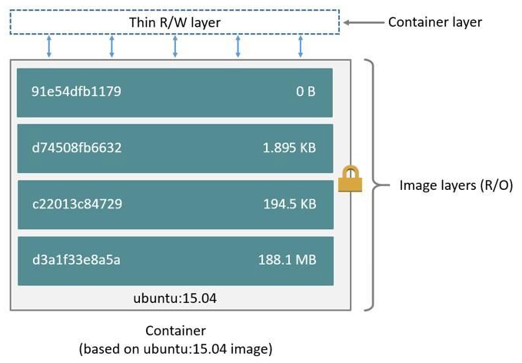

 | 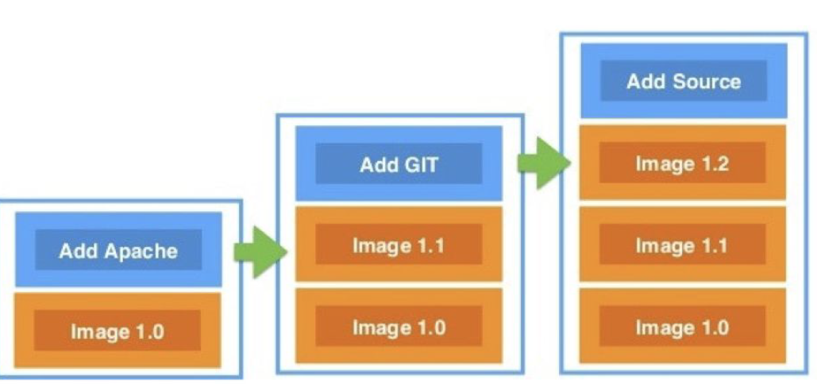 | Важно! Рекомендуется составлять слои таким образом, чтобы вниз шли слои, в которые изменения вообще не планируются вноситься. А вверху расоплогались слои, которые мы планируем изменять чаще среднего. Это позволит сэкономить время в процессе пересборки контейнера.
Инструкции Dockerfiles
 |  | FROM Задает базовый образ LABEL Добавление метаданных в образ ENV Задает постоянные переменные образа ARG Задание переменных во время сборки образа RUN Выполнение команды Linux COPY Копирование файлов и папок
 |  | ADD Копирование файлов и папок + распаковка архивов WORKDIR Задание рабочей директории CMD Задание команды, выполняющейся при запуске образа.описывает команду с аргументами, которую нужно выполнить когда контейнер будет запущен. Аргументы могут быть переопределены при запуске контейнера. В файле может присутствовать лишь одна инструкция CMD. ENTRYPOINT Задание команды, выполняющейся при запуске образа EXPOSE Открытие порта в образ/контейнер VOLUME Создание точки монтирования
Инструкция FROM
 | 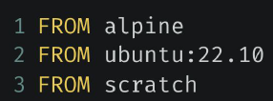 | Каждый Dockerfile начинается с нее Определяет базовый образ, на основе которого будет строиться образ Важно! Именно образ нашей ОС будет использоваться в качестве базового образа для создания docker image
Инструкция LABEL
 |  | Добавляет в образ различные метаданные Не замедляет процесс сборки образа и не увеличивает его размер
Инструкция ENV
 |  | Создает постоянные переменные в образе Подходит при необходимости использования констант внутри Важно! Используется с точки зрения удобства использования в командах, а также в части переиспользования кода (гораздо проще заменить в одном месте значение переменной, чем включать это новое значение во всех функции итд)
Инструкция RUN
 |  | Выполняет Linux-команду во время сборки образа В процессе выполнения создается отдельный слой
Инструкция COPY
 | Корректно! COPY <путь откуда копируем> <путь куда копируем> COPY ./java ./src | Копирует файлы и папки в процессе сборки образа В случае отсутствия директории, создает ее
Инструкция ADD
 |  | 1 Может решать те же задачи, что и COPY 2 Добавление файлов из удаленных источников (Важно! Настоятельно рекомендуется использовать ADD только в отношении тех файлов, которые требуют загрузки из интернета, хотя данную команду возможно использовать и для копирования локальных файлов. Таким образом мы можем сэкономить время и сделать более понятным наш dockerfile, из которого будем создавать образ) 3 Распаковка tar-файлов
Инструкция WORKDIR
 |  | Изменяет рабочую директорию контейнера Важно! Лучше указывать абсолютные пути при обращении к файлам В случае отсутствия директории, происходит автоматическое создание
Инструкция ARG
 |  | Задает переменную, значение которой передается во время сборки Данные переменные (в отличии от ENV) недоступны во время выполнения контейнера Имеет значение по умолчанию
Инструкция CMD
 |  | Описывает команду, которая выполнится при запуске контейнера Можно переопределить аргументы команды, передав при запуске Результат не добавляется в образ во время сборки!
Инструкция ENTRYPOINT
 |  | Описывает команду и аргументы, которые будут выполнены сразу после запуска контейнера Команду и аргументы нельзя переопределить
ENTRYPOINT vs CMD
 |  | Если при запуске контейнера необходимо выполнять одну и ту же команды раз за разом Если контейнер используется в роли приложения (скрипта)
 |  | Если постоянно необходимо передавать в контейнер различные аргументы (если необходимо изменять параметры запуска контейнера)
Инструкции EXPOSE и VOLUME
 |  | Инструкция EXPOSE Указывает на необходимость открытия портов для связи (EXPOSE не открывает порты, а лишь указывает на необходимость. Для открытия портов необходимо использовать команду docker -p 8080:80)
 | Пример: VOLUMES /var/lib/mysql #указываем путь в директории контейнера, который автоматически откроем при запуске образа. На основной ОС в директории /var/lib/docker/volumes создастся папка, где будет храниться все содержимое указанной директории контейнера | Инструкция VOLUME Указывает место в локальной системе, которое контейнер будет использовать для хранения данных Важно! Чтобы вывести список volumes для определенного контейнера рекомендуется использовать команду (stackoverflow): docker inspect -f '{{ .Mounts}}' containerid
 |  | Важно! Volumes бесполезна и полезна! Прочитайте описание на английском справа и поймете, что данная инструкция не только бесполезная, но и добавляем лишних файлов в память основной ОС. Однако все же за непонятными хэшами папок, хранящихся в /var/lib/docker/volumes все же располагаются файлы, которые были выведены из контейнеров. | Finally, I have a gut feeling that specifying VOLUME in the Dockerfile is not just uncommon, but it's probably a best practice to never use VOLUME. For two reasons. The first reason we have already identified: We can not specify the host path - which is a good thing because Dockerfiles should be very agnostic to the specifics of a host machine. But the second reason is people might forget to use the --rm option when running the container. One might remember to remove the container but forget to remove the volume. Plus, even with the best of human memory, it might be a daunting task to figure out which of all anonymous volumes are safe to remove.

Урок 4 часть 2 |  | Практика
Шаг 1
nano Dockerfile | Очень важно! Создавая докерфайл для билда, требуется использовать только одно выделенное имя - Dockerfile Очень важно! CMD ["cowsay"] - здесь записывается команда, которая при будущих исполнениях docker run <image name> <команда для bash - если пустая, то будет использована команда происанная в Dockerfile> будет помещаться в качестве постоянной команды при старте контейнера, если разработчик не указал свою команду | FROM ubuntu:22.10 //указываем базовый образ - ОС RUN apt-get update //указываем команды для правильной установки приложения RUN apt-get install -y cowsay //указываем установку нужного нам приложения RUN ln -s /usr/games/cowsay /usr/bin/cowsay //создаем ссылку для запуска приложения в виде команды CMD ["cowsay"] //указываем параметры запуска докер (точка входа - может быть заменена на ENTRYPOINT) | Очень важно! FROM <имя образа> - здесь вместо имени образа из dockerhub возможно указать имя образа скачанного или своего в основной ОС (можно посмотреть со списком скачанных образов командой docker images)
docker build -t <имя будущего образа> <путь до Dockerfile> | . - указывает на то, что dockerfile, с которого будет создан образ, расположен в текущей дирктории -t - (tag) указываем название будущего образа | Создаем образ
docker run -it cowsaytest bash |  | Входим в контейнер
docker run cowsaytest cowsay "Geekbrains" |  | Запускаем контейнер с параметрами
docker images |  | Покажет как много пространства занимают наши контейнеры
Шаг 2
Экономим пространство за счет похудения докер образа RUN rm -rf /var/lib/apt/lists/* | Важно! В данном случае хотя мы и объединили множество слоев (кроме RUN rm -rf /var/lib/apt/lists/*), однако никакого эффекта по уменьшению занимаеого пространства на диске не добились | FROM ubuntu:22.10 //указываем базовый образ - ОС RUN apt-get update && \ apt-get install -y cowsay && \ ln -s /usr/games/cowsay /usr/bin/cowsay RUN rm -rf /var/lib/apt/lists/* //удалить кэш после выполнения команды apt-get update CMD ["cowsay"] //указываем параметры запуска докер
Шаг 3
Экономим пространство за счет похудения докер образа | Важно! Слои (каждый вызов RUN) закрыты друг от друга. Поэтому, когда мы создаем image, данный image будет тем меньше места занимать, чем более собранее по логике будут создаваться слои. В каждом слое должна присутствовать полная завершенность. Процессы запускаемые в одной логике не должны находиться в разных слоях | FROM ubuntu:22.10 //указываем базовый образ - ОС RUN apt-get update && \ apt-get install -y cowsay && \ ln -s /usr/games/cowsay /usr/bin/cowsay && \ rm -rf /var/lib/apt/lists/* //добавляем и эту команду в один слой CMD ["cowsay"] //указываем параметры запуска докер
Шаг 4
Используем легковесный базовый образ | alpine легче, чем ubuntu | FROM alpine RUN apk update && \ apk add cowsay && \ --update-cache \ --repository https:// - тут ссылки на репозирории, где содержится программа cowsay --repository https:// --repository https:// && \ rm -rf /var/cache/apk/* CMD ["cowsay"]
Шаг 5
От чего зависит скорость пересборки | Чем ниже в dockerfile мы расположим слой, тем быстрее будет произведена пересборка образа. Скрипт сборки docker image проходится в направлении сверху вниз. В связи с этим те слои, которые были ранее успешно собраны и не изменились просто пропускаются. Как только встречается первое изменение, запускается полноценный меделенный процесс пересброки. | FROM alpine RUN echo "123" > test.txt RUN apk update && \ apk add cowsay && \ --update-cache \ --repository https:// - тут ссылки на репозирории, где содержится программа cowsay --repository https:// --repository https:// && \ rm -rf /var/cache/apk/* CMD ["cowsay"]
Создание образа от удаленных dockerfile
docker build github.com/creack/docker-firefox |  | This will clone the GitHub repository and use the cloned repository as context. The Dockerfile at the root of the repository is used as Dockerfile. You can specify an arbitrary Git repository by using the git:// or git@ scheme.
docker build -f ctx/Dockerfile http://server/ctx.tar.gz |  | This sends the URL http://server/ctx.tar.gz to the Docker daemon, which downloads and extracts the referenced tarball. The -f ctx/Dockerfile parameter specifies a path inside ctx.tar.gz to the Dockerfile that is used to build the image. Any ADD commands in that Dockerfile that refers to local paths must be relative to the root of the contents inside ctx.tar.gz. In the example above, the tarball contains a directory ctx/, so the ADD ctx/container.cfg / operation works as expected.

Создание dockerfile от образа mysql
Подготовка директории для dockerfile | Еще один вариант: https://github.com/wangxian/alpine-mysql | $ cd ~/Johnny $ mkdir DockerMySQL $ cd DockerMySQL $ vim Dockerfile
Создание Dockerfile | Очень важно! В ENV указаны переменные среды, которые являются родными для запускаемого нами приложения. В данном примере для mysql родным является переменная MYSQL_ROOT_PASSWORD, в которой указан пароль, который систем будет использовать для сравнения с паролем вводимым пользователями Важно! В ARG указываются переменные для билда образа | #Create MySQL Image for JSP Tutorial Application FROM mysql ENV MYSQL_ROOT_PASSWORD="qwerty" COPY ./hw3 /var/lib/mysql EXPOSE 3306 | Очень важно! Смотри информацию про Volume выше. Возможно также добавить инструкции для dockerfile, которые пробрасывают Volume в основную ОС
Создание образа |  | docker build -t mysqlimage .
Запуск контейнера из образа | Важно! Так как в dockerfile мы прописали ENV , то при запуске контейнера с сервером нам не понадобилось передать параметр -e | docker run -d -v <директориия на основной ОС>:/var/lib/mysql mysql mysqlimage
Проверка доступности сервера базы данных при помощи my-phpadmin |  | docker run --name my-phpmyadmin -d --link <указать название контейнера с сервером бд>:<db> -p 8081:80 phpmyadmin/phpmyadmin

Урок 5 часть 1 |  | Docker Compose, Docker Swarm
Docker Compose | Из семинара 5 - 00 30 00 - Есть два подхода к решению проблемы: абстрактный (есть задача, воображаем наиболее оптимальное решение и решаем), инженерный (есть задача, оцениваем имеющиеся ресурсы, организуем имеющиеся ресурсы для достижения максимального результата). То есть инженерный подход (devops) основан не на желаниях, а на возможностях | Горизонтальное масштабирование возможностей контейнеризации То есть позволяет запускать несколько контейнеров с различным функционалом, объединенных в одну сеть, решающих одну большую общую задачу. 1 Позволяет развертывать сложные проекты 2 Позволяет исключить множественные ключи при использовании docker run 3 Позволяет развертывать контейнеры полностью замещая docker run 4 Позволяет хранить весь скрипт команд в yaml файле 5 Позволяет не зависеть от devops в части переноса веб-ресурса на новые серверы (в частности случае, когда devops запустивший текущую версию веб-ресурса давно ушел из компании, а процесс deploy веб-ресурса давно забыт или утерян) - у docker compose все скрипты хранятся в yaml файле
Docker Swarm |  | Вертикальное масштабирование возможностей контейнеризации То есть позволяет запускать несколько контейнеров с одинаковым функционалом, расположенные в разных географических точках с целью большей доступности контента, предоставляемого в этих контейнерах, а также увеличения стабильности (если один контейнер упадет или не будет справляться с нагрузкой, то трафик будет перенаправлен на соседей)

Урок 5 часть 2 |  | Docker Compose: yaml файл
Пример Docker | Вариант 1 | Запускаем бд и phpmyadmin
 |  | docker run --name some-mysql -e MYSQL_ROOT_PASSWORD=test123 -d mysql:8.0.31
 |  | docker run --name myphpadmin --link some-mysql:db -p 8081:80 phpmyadmin/phpmyadmin
Пример Docker Compose | Вариант 2 |  | 00 15 00
nano example.yaml | Очень важно! Когда мы запускаем yml файл, то автоматически (по умолчанию) срабатывает команда --link, которая связывает все запускаемые контейнеры. Это сделано потому, что по логике любой yml файл предполагает запуск не чужих в отношении друг друга контейнеров, а наоборот - поэтому сразу уже по умолчанию указан --link | Создаем один yaml файл
Создание переменных и присваивание им значений
first_name - переменная : - знак присваивания Melnik - значение |  | first_name: Vladlen last_name: Melnik first_name - переменная : - знак присваивания Melnik - значение | 00 16 00
Создание переменных и присваивание им значений | Вложенность переменных
 | <> - количество отсутступов | animals: <>cat: <><>name: Simba <><>age: 1-year
 | version - версия docker compose, используемая для обработки конфигурационного файла .yaml | version: '3.9' services: db: image: mariadb:10.10.2 restart: always environment: MYSQL_ROOT_PASSWORD: 12345 adminer: image: adminer:4.8.1 restart: always ports: -6080:8080
 | 4 варианта названий docker-compose конфиг файла: docker-compose.yml docker-compose.yaml compose.yml compose.yaml | version: '3.9' services: db: image: mariadb:10.10.2 restart: always environment: MYSQL_ROOT_PASSWORD: 12345 volumes: - /home/user:/var/lib/my_sql adminer: image: adminer:4.8.1 restart: always ports: -6080:8080
Yaml |  | YAML еще один язык разметки не еще один язык разметки
Чаще всего используется для создания протокол автоматизации | YAML - это язык для сериализации данных. Позволяет хранить сложноорганизованные данные в компактном и читаемом формате. YAML - это язык для хранения информации в формате понятном человеку Важно! Данный язык похож на xml, json, но использует более минималистичный синтаксис с теми же возможностями | Язык разметки 1 Понятный человеу код 2 Минималистичеый синтаксис 3 Заточен под работу с данным 4 Встроенный стиль, похожий на JSON 5 Поддерживает комментарии 6 Поддерживает строки без кавычек 7 Считается чище, чем JSON 8 Дополнительные возможнсти

Урок 5 часть 3 |  | Docker Compose: команды
Оркестратор |  | Оркестрация контейнеров - это централизованное и эффективное управление, а также мониторинг контейнеров
Развертывание
 |  | Deploy проектов при помощи манифестов (yaml файлы), которые будут содержать всю информацию о контейнерах, которые необходимо развернуть
Масштабирование
 |  | Возможность увеличения количетва контейнеров, запущенных простых способом. При увеличении трафика мы можем легко масштабировать контейнер столько раз, сколько нам нужно для удовлетворения входящих запросов. Важно! В данном аспекте также важную роль играет управление сетями. Успешное управление сетями позволяет правильно связывать контейнеры по ip, а также балансировать трафик между ними
Надежность
 |  | Оркестратор должен выдерживать работоспособность нашего приложения. Сюда входит автоматическое удаление мусора из контейнеров, остановка избыточных контейнеров, подъем новых контейнеров
Команды docker-compose |  |  | 00 26 00
 |  | Смысл! docker-compose позволяет, используя команду docker-compose, осуществлять управление не одним контейнером, а сразу же группой контейнеров, которые были запущены горизонтально для работы одного большого приложения на одном сервере (одной ноде)
docker-compose build |  | позволяет собрать сервисы из конфигурационного файла
docker-compose up | `-d - запуск контейнеров в режиме демона (в фоновом режиме), для того чтобы после запуска контейнеров, docker вернул нам командную строку bash в основной ОС | Запустить контейнеры в соответствии с конфигурацией в .yaml файле. Важно! Первым же этапом данного процесса является создание сети для того, чтобы не использовать сеть по умолчанию Creating network "root_default" with the default driver Если применить команду docker container inspect <название контейнера> к каждому контейнеру, запущенному docker compose, то можно увидеть что все ip адреса этих контейнеров будут расположены в одной под-сети (их Ip будут иметь значения друг за другом) | аналог: docker run -d <image>
docker-compose start |  | позволяет запустить любые ранее остановленные сервисы (контейнеры) в соответствии с конфигурациями этих сервисов в .yaml файле
docker-compose down |  | остановить проект и удаляет все сущности (контейнеры)
docker-compose stop |  | остановить проект (но не удаляет сущности - контейнеры)
docker-compose logs |  | посмотреть логи всех контейнеров
docker-compose logs -f <service_name> |  | запустить сбор логов запущенного сервиса (контейнера)
docker-compose exec |  | позволяет выполнить команду в сервисе, не заходя внутрь контейнера
docker-compose images |  | позвляет вывести список образов, которые будут доступны в нашем конфигурационном файле .yaml
Теория
 | version - версия docker compose, используемая для обработки конфигурационного файла .yaml db - название сервиса, который будет запущен (придумываем самостоятельно) image - образ, который будет использовать yaml для запуска контейнера Важно! Вместо image можно указать: build: ./db - таким образом можно указать путь до dockerfile, который будет собран в образ, а далее запущен в контейнер restart - позволяет определить политику перезапуска контейнера environment - прописываем переменные, которые могут быть прописаны для работа того или иного контейнера (в данном случае пароль от бд) ports - приведен пример второго способа записи в .yaml файле volumes: - /home/user:/var/lib/my_sql | version: '3.9' services: db: image: mariadb:10.10.2 restart: always environment: MYSQL_ROOT_PASSWORD: 12345 volumes: - /home/user:/var/lib/my_sql adminer: image: adminer:4.8.1 restart: always ports: -6080:8080
restart |  | Позволяет определить политику перезапуска контейнера 1 restart: no - не перезапускать контейнер автоматически 2 restart: on failure - при невозможности перезапуску, контейнер будет снова перезапущен вплоть до того количества попыток, которое будет указано в параметре failure 3 restart: always - всегда перезапускает контейнер, если он был остановлен (нужно быть аккуратным, так как с данным параметром может быть зацикленный перезапуск контейнера с различными проблемами) 4 restart: unless stopped - всегда будет перезапускать контейнер (похож на always, за исключением того, что если контейнер был остановлен вручную, то он не будет перезапущен docker-compose) | 00 32 00
 | Ситуация 1
 | Вывод - очень важно! В docker-compose также реализован алгоритм балансировщика. Если запускается по две реплики контейнера с базой данных, то adminer будет направлять в случайном порядке, выбирая самый доступный из реплик контейнер | Мы не пользуемся docker swarm, так как у нас есть всего лишь один сервер в одном регионе. Нам необходимо запустить сайт, на котором будет расположена платежная система. Чтобы обновлять такой сайт, нам необходимо как минимум по две реплики каждого service. | Семинар: 01 32 00
Создаем yml файл, который будет запускать несколько реплик. | Смысл! Данный вариант конфигурации yml файла позволит нам в будущем не удалять сайт, перед перезапуском обновления, а лишь останавливать одну из реплик каждого сервиса | version: '3.9' services: db: image: mariadb:10.10.2 restart: always environment: MYSQL_ROOT_PASSWORD: 12345 volumes: - /home/user:/var/lib/my_sql deploy: mode: replicated replicas: 2 adminer: image: adminer:4.8.1 restart: always ports: -6080:8080 deploy: mode: replicated replicas: 2
Случай создания контейнера из собственного образа |  | wildfly: build: /path/to/dir/Dockerfile container_name: wildfly_server ports: - 9990:9990 - 80:8080 environment: - MYSQL_HOST=mysql_server - MONGO_HOST=mongo_server - ELASTIC_HOST=elasticsearch_server volumes: - /Volumes/CaseSensitive/development/wildfly/deployments/:/opt/jboss/wildfly/standalone/deployments/ links: - mysql:mysql_server - mongo:mongo_server - elasticsearch:elasticsearch_server

Урок 5 часть 4 |  | Docker Swarm
Node | Самообучение: https://docs.docker.com/engine/swarm/how-swarm-mode-works/services/
 |  | Node (нода) - это наш сервер с установленным на нем Docker. По сути, нодой могут быть как физические сервера, так и виртуальные машины
Компоненты веб-приложения
 | 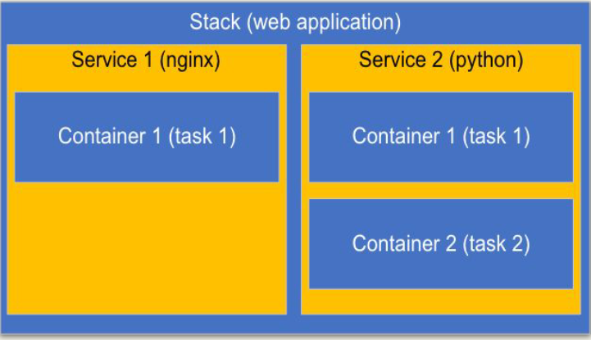 | Stack - это набор сервисов, которые могут быть связаны между собой логически Сервис - это составляющая стэка Task (задача) - непосредственно созданный контейнер Важно! Разные части (компоненты) больших приложенией могут быть запущены на разных узлах (nodes)
Компоненты docker swarm
 | 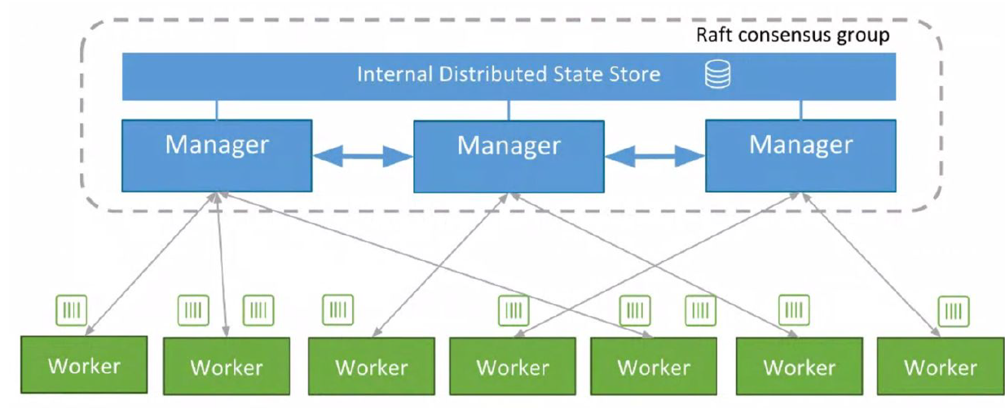 | У docker swarm есть два типа узлов (node) Manager node - управляющий сервер, который способен управлять нашим кластером (определенным количеством worker node, на которых запущены наши сервера с приложениями). То есть он способен добавлять или удалять сущности (контейнеры) нод (серверы) кластера (группа серверов), а также использовать свои собственные ресурсы для создания worker контейнеров на своей ОС. Worker node - серверы, которые используются лишь для хранения контейнеров, запущенных manager node. Управлять такими контейнерами (запущенными manager node) строго не рекомендуется
Делегация прав
 | 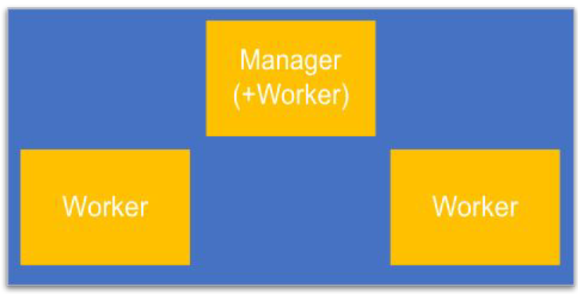 | Критерии при формировании и выборе manager nodes 1) manager node должна по возможности быть изолированной от внешнего взлома 2) manager node должна иметь по крайней мере один дублик, чтобы при падении у нас имелась вторая управляющая нода и контроль за кластером не был потерян | 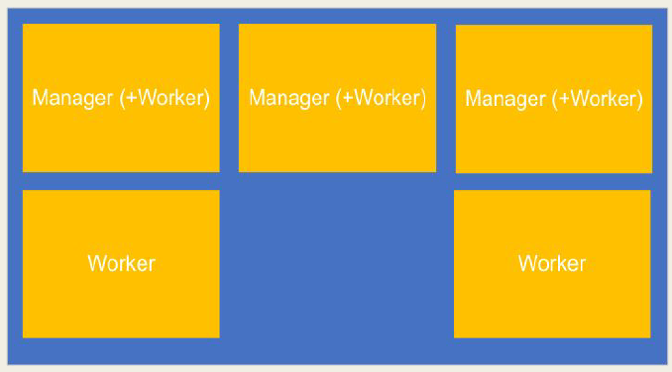
Запуск docker swarm на manager node |  | Команды docker swarm | 00 45 00
docker swarm init | использовать на manager node | запуск swarm. Таким образом мы указываем docker swarm, что ОС на которой отдана эта команда является manager node. Результатом данной команды будет команды, которую можно будет скпировать на другие ноды, чтобы соединить их к manager node в качестве worker | Семинар 00 48 00
docker node ls | manager node | показать все имеющиеся ноды (manager и worker) и контейнеры в них
Запуск docker swarm на worker node
docker swarm join \ --token <token> \ <ip:port manager> | использовать на worker node | подключить woker ноду к ноде swarm manager
Присваивание имени worker node
docker node update \ --label-add env=prod \ <хэш worker ноды> | manager node --label - установка имени на worker ноду | Добавление label к worker ноде дополнить информацию о выбранной worker ноде. Используется только для личного удобства. Таким образом мы пометим, что данная worker нода будет использоваться для production целей. Также могут быть отдельные ноды для тестирования, разработки и тп
docker node promote \ <название worker node> | manager node | установить статус manager node на одной из worker node
Запуск реплик (контейнеров) на выбранной worker node |  | Альтернатива - запуск с использование docker compose
docker service create \ --name nginx-service-1 \ --label env=prod \ --replicas 3 \ nginx:alpine | manager node --name - установка имени service (состоит из реплик), который будет работать на выбранной ноде --label - указание на worker ноду, на которой необходимо запустить реплики | Скачивание и запуск nginx в трёх репликах (контейнерах) на выбранной ноде Данные три контейнера на ноде будут связаны друг с другом. Важно! Таким образом балансировщик будет балансировать трафик между нодами, а также между репликами
Сокращение количества активных реплик
docker service update \ --replicas=2 \ <хэш worker ноды> | manager node | Остановка одного из трех реплик по хэш контейнера Остановка происходит путем сокращения контейнеров, обслуживающих manager. | 01 06 00
docker service scale \ nginx-service-1=2 | manager node | Остановка одного из трех реплик (контейнеров) Остановка происходит путем сокращения контейнеров, обслуживающих manager | Важно! Реплика = контейнер
Удаление остановленных worker node |  | Остановка node происходит на самих worker node (docker swarm leave)
docker swarm leave | использовать на worker node | исключить worker node из swarm
docker node rm \ <хэш остановленной worker node> | manager node | удалить их списка manager node остановленную worker node Важно! Так как если оставить worker node в списке manager node, то могут быть конфликты в будущем, если позднее снова присоединять данную worker node под тем же названием | 00 47 00
docker node --help | manager node | вывести список команд docker swarm
Реплики | Самообучение: https://docs.docker.com/engine/swarm/how-swarm-mode-works/services/ | Своими словами:
Manager | 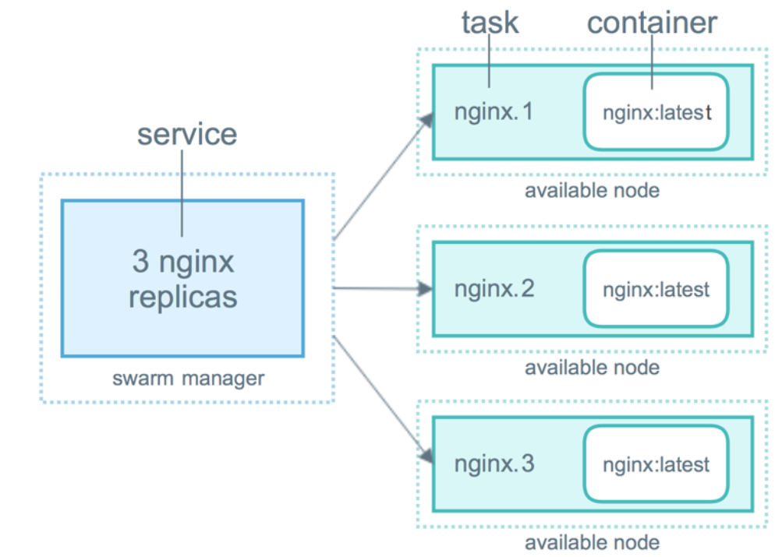 | В docker swarm всегда есть Manager. Также в него могут быть добавлены Workers. Manager содержит (1) балансировщик; (2) инициатор контейнеров и tasks (процессы, которые запускаются Manager, как только создается очередной Worker. В рамках этих процессов идет постоянная проверка наличия ресурсов/Worker alive, а также передача запросов на выполненение со стороны Worker); (3) позволяет создавать, останавливать и удалять контейнеры/Workers. Manager не осуществляет выполнение запросов - только направляет их на Worker.
Worker |  | Worker содержит (1) одну реплику container (но может и больше чем одну), запущенного Manager. Worker осуществляет выполнение запросов, поступающих от Manager.
Балансировщик |  | Балансировщик - это очень умный алгоритм, который относительно многих условий (загрузка общей системы, загрузка контейнера, здоровье контейнера итп) определяет на какой контейнер в данный момент отправить пользователя, который зашел на Manager
Заключение - Важно!
 |  | 1 docker swarm используется в тех случаях, когда наши сервера расположены более чем в одном регионе. 2 Worker ноды располагаются каждый в своем регионе (области) 3 Клиенты отправляют запросы на docker swarm manager, который в свою очередь устанавливает связь с одним из своих worker node, который ближе всего расположен к месту расположения клиента 4 Для того чтобы нам возможно было запустить кросс-региональный вебресурс, нам необходимо запустить docker swarm с одной manager (минимум) и одной worker нодой (минимум). Далее запустить в worker нодах контейнеры с необходимыми для данных регионов вебсервисами (то есть вебсервисы могут отличать от региона к региону)
 | Ситуация 1
 |  | У нас обновился вебсайт. В нашем распоряжении имеется 3 реплики nginx. Требуется перезапутить все реплики. На сайте используется платежная система. Простой сайта может обойтись очень дорого.
Оптимальное обновление сайта | Важно! Важно, чтобы последние один или более реплик, которые временно возьмут всю нагрузку на себя, выдерживали весь трафик в момент перезапуска остальных контейнеров. Для этого подбирается правильное количество таких реплик, а также день и время суток с минимальным трафиком на вебсайте. | Шаг 1 убить 2 из 3 реплик. Шаг 2 запустить новые 2 реплики. Шаг 3 убить 3ю реплику Шаг 4 запустить новую 3ю реплику.

Урок 5 часть 5 | Безопасность и изоляция сетей | Docker: Сети и безопасный запуск контейнеров (минимизация доступа в контейнеры/приложения из внешнего интернета) | 00 50 00
 |  | Overlay - создает простую подсеть, которая может быть использована контейнерами на разных хостах swarm-кластера
 |  | ingress - этот тип сети используется в ДС по умолчанию при создании кластера. Она отвечает за связи, которые устанавливаются между контейнерами и внешним миром
 |  | vxlan - при использовании этого типа сетей, у нас не просто происходит создание Overlay-сети. В этом случае происходит инкапсуляция пакетов 2 слоя модели OSI в четвертый
 |  | docker_gwbridge - эта сеть создается на каждом узле кластера. Она позволяет соединить трафик из контейнеров, находящихся внутри ДС кластера с внешним миром
docker network ls |  | Сети docker показать запущенные сети в рамках docker Важно! NETWORK ID сохраняет значение между разными нодами в рамках сети ingress | 00 53 00
docker network create \ --driver overlay \ --subnet 4.5.6.0/24 \ test-network \ --attachable | ` --attachable - возможность присоединять к сети дополнительные контейнеры | Сети docker создать дополнительную подсеть в docker
docker run \ -d \ --ip 4.5.6.7 \ --net test-network \ --name container-1 \ busybox sleep 3600 | Очень важно! Это самый правильный способ запуска контейнера, так как в данном случае контейнер изолирован от внешнего интернета. Дополнительный или основной защитой может служить роутер, на котором дополнительно настроена маршрутизация пакетов | Сети docker скачать и запустить контейнер с предустановленным ip и указанием на сеть test-network
ll /var/run/docker/netns |  | Сети docker показать ID созданных сетей docker
nsenter --net=/var/run/docker/netns/<ID сети> ip -d link show |  | Сети docker показать виртуальную сеть test-network и подключенные к ней интерфейсы
Советы при запуске контейнеров
Используйте виртуальные сети для различных проектов | Совет 1 | Сети docker /Преимущества изоляции сетей: 1 Разные наборы окружений = разные сети. Полная изоляция пакетов данных 2 Ограничение прослушивания адреса 0.0.0.0 3 Разграничение сред выполнения
Корректно открывать порты, не используя адрес 0.0.0.0 | Совет 2 | Сети docker /Проброс портов (NAT): ● 8080:80 ● 127.0.0.1:8080:8080
Адрес 0.0.0.0 |  | Другие варианты использования IP-адреса 0.0.0.0 следующее: В качестве статического маршрута по умолчанию. Это означает, что в таблице маршрутизации не указан конкретный адрес в качестве следующего перехода на пути пакета к его конечному получателю. Когда маршрут по умолчанию используется с маской подсети 0.0.0.0, он соответствует любому адресу. При использовании с маской 255.255.255.255 она не соответствует ни одному маршруту.
 |  | В локальной сети. В локальной сети адрес 0.0.0.0 можно использовать в качестве адреса источника в широковещательной передаче IPv4, которая используется для передачи данных на все устройства в локальной сети.
 |  | На серверах. IP-адрес 0.0.0.0 может использоваться на серверах для обозначения того, что служба может связываться со всеми сетевыми интерфейсами. Он дает команду серверу «прослушивать» и принимать соединения с любого IP-адреса.
 |  | На ПК и клиентских устройствах. Адрес 0.0.0.0 указывает, что клиент не подключен к сети TCP / IP, и устройство может дать себе адрес 0.0.0.0, когда оно находится в автономном режиме.
 |  | Легко перепутать IP-адреса 127.0.0.0 и 0.0.0.0, поскольку оба принадлежат к классу A специального назначения. Однако, Адрес 127.0.0.0 зарезервирован для кольцевого трафика, то есть для связи внутри одного хоста.

Семинар 4 - Станислав |  | Docker в Idea | 00 17 30
Шаг 1 Установить программу docker for windows
Шаг 2 Установить plugin docke в idea
Шаг 3 Связать docker в idea c docker for windows |  |  | 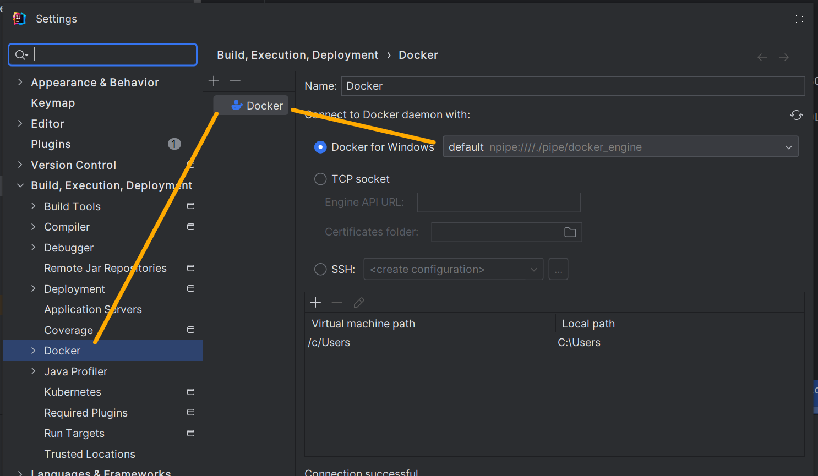
Шаг 4 В Services открыть docker и указать название образа, который необходимо pull
Шаг 5 В images, правой кнопкой мыши можно отобразить меню для создания контейнера
Шаг 6 В меню создания контейнера мы можем выбрать опции создания контейнера. По результату будет создан конфигурационный файл, который будет доступен к запуску строго только из idea
Шаг 7 После определения всех опций контейнера будет создан config.xml в папке config проекта/программы. Этот файл можно будет запускать, когда понадобится развернуть базу данных.
Готовый пример настройки контейнера с базой данных MySQL |  | Если использовать опцию bind (volumes), то можно будет в будущем удалять контейнер с базой данных, так как сами данные у нас останутся в хостовой машине в виде файла .ibd | 